на сайт
Информация о реализации проекта "Народный бюджет" в 2025 году, руб.
№ проекта | Наименование проекта | Сумма проекта | Сумма контракта | Финансирование, в т.ч.: | Областной бюджет | Местный бюджет | Добровольные пожертвования | Фотоотчет
1 | Детская горка в ЛДК | 489,125.00 | 489,125.00 | 489,125.00 | 342,387.50 | 122,281.25 | 24,456.25 | 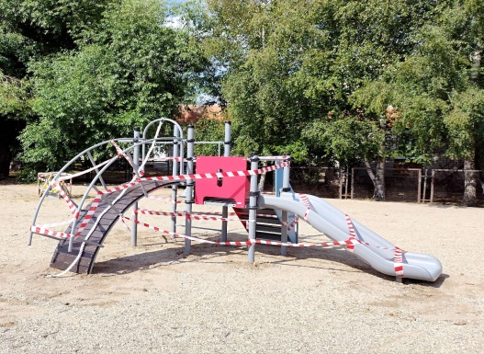 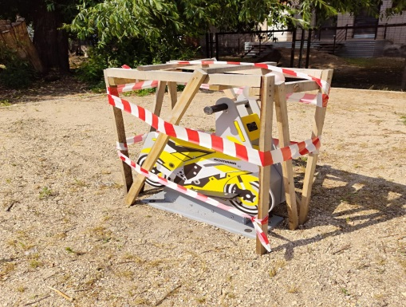
2 | Благоустройство мемориала павшим воинам в микрорайоне Солдек | 4,250,000.00 | 4,250,000.00 | 4,250,000.00 | 2,975,000.00 | 1,062,500.00 | 212,500.00 | 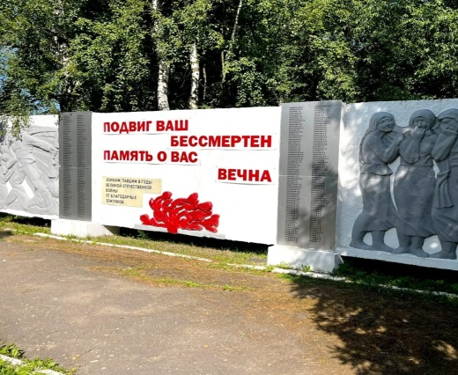 | 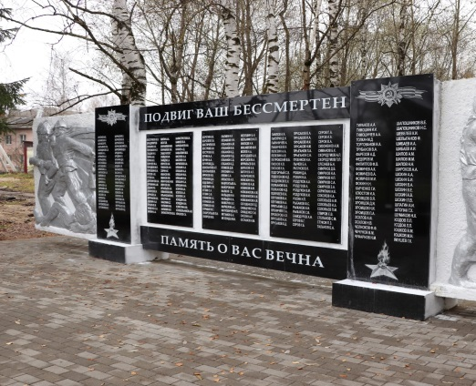
3 | Благоустройство аллеи Памяти погибшим на СВО на территории города Кадникова , в т.ч: | 1,484,466.00 | 1,484,466.00 | 1,484,466.00 | 1,039,126.20 | 371,116.50 | 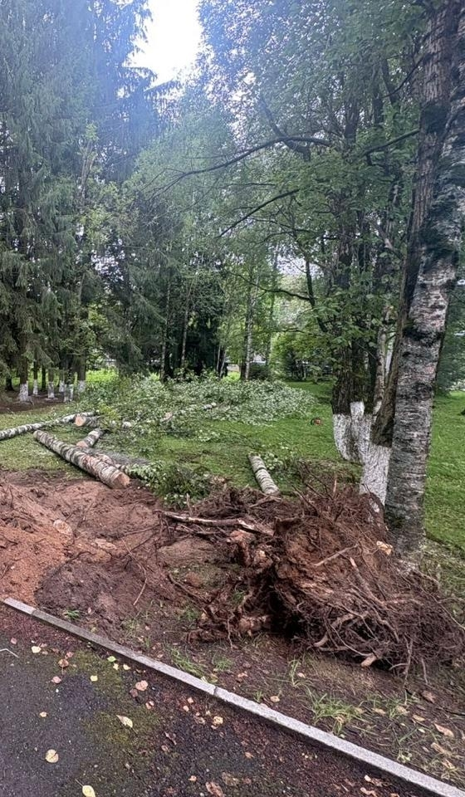 74,223.30 |  | 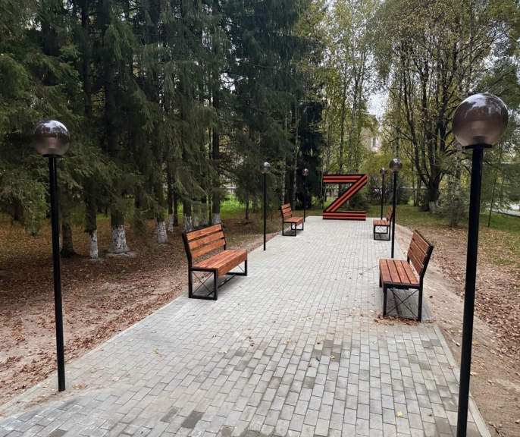
Итого |  | 6,223,591.00 | 6,223,591.00 | 6,223,591.00 | 4,356,513.70 | 1,555,897.75 | 311,179.55

